Sheet1 (2)
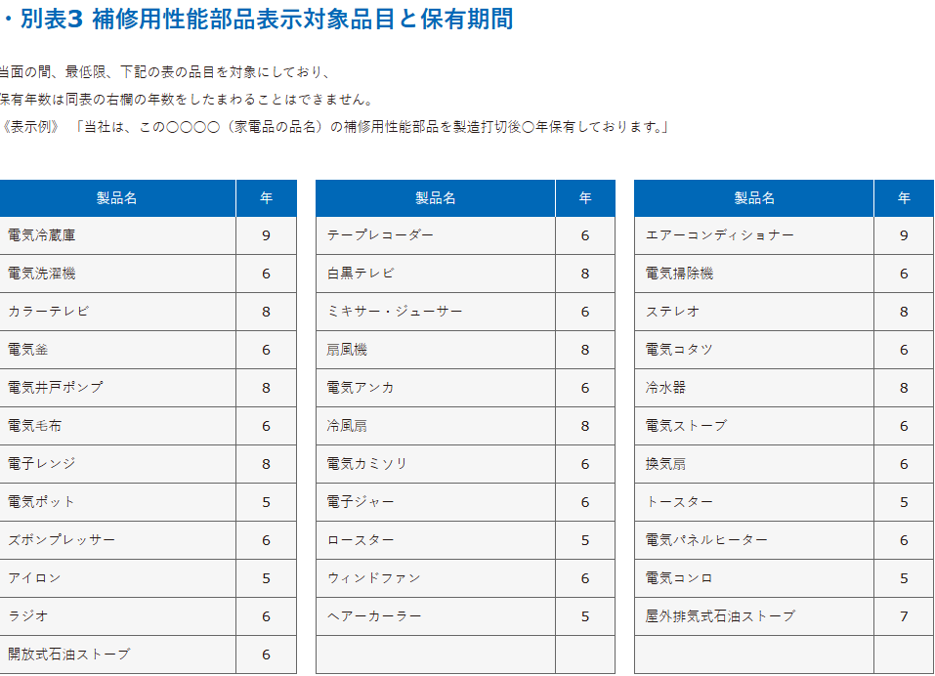
冷蔵庫の補修部品保存9年
 | 個人向け製品・サービス - Panasonic

 | 公正競争規約とは？｜公益社団法人 全国家庭電気製品 公正取引協議会
 |  | 公正競争規約は、業界が景品類の提供や広告表示の内容などについて、不当景品類及び不当表示防止法（景品表示法）に基づいて設定する業界のルールです
 | 製造業表示規約｜公正競争規約｜公益社団法人 全国家庭電気製品 公正取引協議会
 |  | 別表3｜製造業表示規約｜公正競争規約｜公益社団法人 全国家庭電気製品 公正取引協議会

